Danh sách khách hàng
Fsoft Insight 2.0 |  |  |  |  | Process |  | Screen ID |  |  |  |  |  |  |  | Screen Name |  |  |  |  |  |  | Creator | Created Date | Approved Date
 |  |  |  |  | Screen Design |  | SCR_PRM_C001 |  |  |  |  |  |  |  | Danh sách khách hàng |  |  |  |  |  |  | Đỗ Đình Chiểu |  | 14/07/2017

1. Overview

 | Màn hình hiển thị danh sách khách hàng theo shop id
 | Màn hình di chuyển từ màn hình Home khi User bấm option "Customer Management"

2. Screen Design

 | 2.1. Screen image
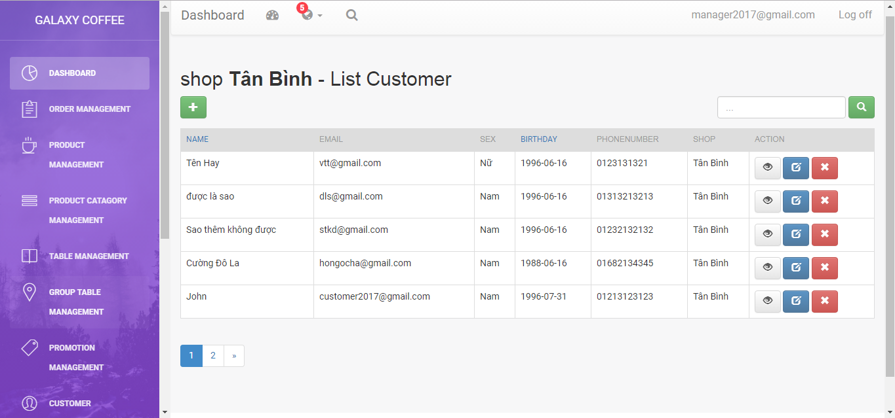

 |  | Màn hình hiển thị lỗi cho các trường hợp không hợp lệ:
 |  | Menu/Tool Bar Zone

 |  | Validation Error/Warning Messages Zone
 |  | Screen Content Zone

 | 2.2. Screen items
 |  | # | Item name |  |  | Control |  |  | Data type |  |  | I/O |  | Mandatory |  | Default Value |  | Range Value |  | Description
 |  | 1 | Search input |  |  | Input |  |  | Text |  |  | I
 |  |  | Search for.. |  |  |  | Input(placeholder) |  |  | Text |  | O
 |  | 2 | Search button |  |  | Button
 |  | 3
 |  | 4 | Add New customer button |  |  | Button |  |  |  |  |  |  |  |  |  |  |  |  |  | button được hiển thị bằng icon

 |  | 2.3. Screen table
 |  |  | # | Item name |  |  | Control |  |  | Data type |  |  | I/O |  | Mandatory |  | Default Value |  | Range Value |  | Description
 |  |  | 1 | Name |  |  | Label |  |  | Text |  |  | O
 |  |  | 2 | Email |  |  | Label |  |  | Text |  |  | O
 |  |  | 3 | BirthDay |  |  |  | Lable |  |  | Text
 |  |  | 4 | Description |  |  |  | Lable |  |  | Text
 |  |  | 5 | Sex |  |  | Label |  |  | Text |  |  | O
 |  |  | 6 | PhoneNumber |  |  |  | Lable |  |  | Text |  |  | O
 |  |  | 7 | Button
 |  |  | 8 | Edit |  |  | Button |  |  |  |  |  |  |  |  |  |  |  |  |  | buton dc hiển thị bằng icon
 |  |  | 8 | Delete |  |  | Button |  |  |  |  |  |  |  |  |  |  |  |  |  | buton dc hiển thị bằng icon

Thêm mới khách hàng
Fsoft Insight 2.0 |  |  |  | Process |  | Screen ID |  |  |  |  | Screen Name |  |  |  | Creator | Create Date | Approved Date
 |  |  |  | Screen Design |  | SCR_PRM_C002 |  |  |  |  | Add new customer |  |  |  | Đỗ Đình Chiểu |  | 12/07/2017

1. Overview

 | Màn hình cho phép nhập thông tin để tạo mới 1 một customer theo shop
 | Màn hình di chuyển từ màn hình Customer List khi User bấm vào button Add trên màn hình

2. Screen Design

 | 2.1. Screen image
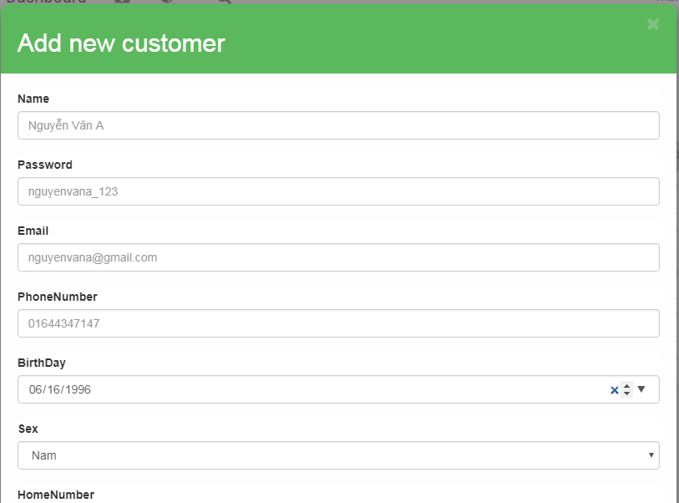



 |  | Màn hình hiển thị lỗi cho các trường hợp không hợp lệ:
 |  | Menu/Tool Bar Zone

 |  | Validation Error/Warning Messages Zone
 |  | Screen Content Zone

 | 2.2. Screen items

 |  | # | Item name |  | Control |  | Data type |  | I/O | Mandatory |  | Default Value | Range Value | Description
 |  | 1 | Add Customer label |  | Label |  | Text |  | O
 |  | 2 | Name label |  | Label |  | Text |  | O
 |  | 3 | Name |  |  | Input |  | Text | I
 |  | 4 | Email label |  |  | Label |  | Text | O
 |  | 5 | Email label |  |  | Input |  | Text | I
 |  | 6 | BirthDay label |  |  | Label |  | DateTime | O
 |  | 7 | BirthDay |  |  | Input |  | DateTime | I
 |  | 8 | PhoneNumber label |  |  | Label |  | Text
 |  | 9 | PhoneNUmber |  |  | Input |  | Text
 |  | 10 | Password label |  | Label |  | Text |  | O
 |  | 11 | Password |  | Label |  | Text |  | O
 |  | 12 | Ward label |  | Label |  | int |  | I
 |  | 13 | Ward |  | select tag |  | int |  | I

 |  | 4.1 | Button
 |  | 42 | Add button |  | Button
 |  | 4 | Cancel button |  | Button

Sửa thông tin khách hàng
Fsoft Insight 2.0 |  |  |  | Process |  | Screen ID |  |  |  |  | Screen Name |  |  |  | Creator | Create Date | Approved Date
 |  |  |  | Screen Design |  | SCR_PRM_C003 |  |  |  |  | edit customer |  |  |  | Đỗ Đình Chiểu |  | 12/07/2017

1. Overview

 | Màn hình cho phép chỉnh sửa thông tin một customer theo shop
 | Màn hình di chuyển từ màn hình Customer List khi User bấm vào button Edit trên màn hình

2. Screen Design

 | 2.1. Screen image
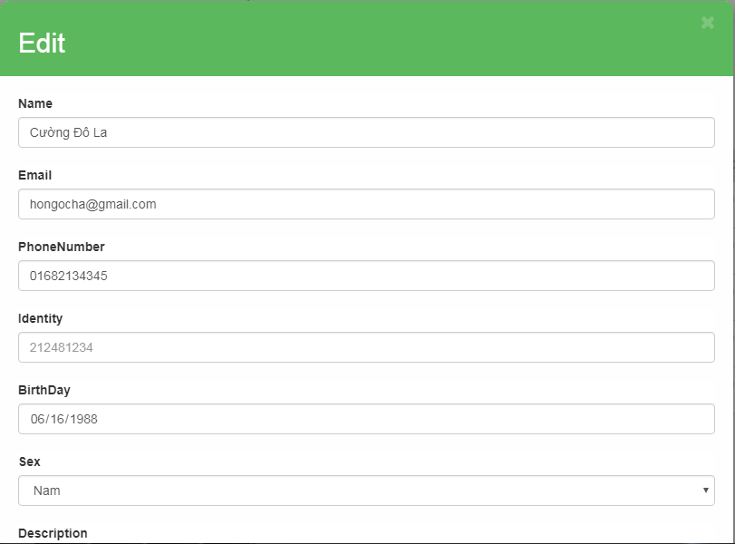



 |  | Màn hình hiển thị lỗi cho các trường hợp không hợp lệ:
 |  | Menu/Tool Bar Zone

 |  | Validation Error/Warning Messages Zone
 |  | Screen Content Zone

 | 2.2. Screen items

 |  | # | Item name |  | Control |  | Data type |  | I/O | Mandatory |  | Default Value | Range Value | Description
 |  | 1 | Add Customer label |  | Label |  | Text |  | O
 |  | 2 | Name label |  | Label |  | Text |  | O
 |  | 3 | Name |  |  | Input |  | Text | I
 |  | 4 | Email label |  |  | Label |  | Text | O
 |  | 5 | Email label |  |  | Input |  | Text | I
 |  | 6 | BirthDay label |  |  | Label |  | DateTime | O
 |  | 7 | BirthDay |  |  | Input |  | DateTime | I
 |  | 8 | PhoneNumber label |  |  | Label |  | Text
 |  | 9 | PhoneNUmber |  |  | Input |  | Text
 |  | 10 | Password label |  | Label |  | Text |  | O
 |  | 11 | Password |  | Label |  | Text |  | O
 |  | 12 | Ward label |  | Label |  | int |  | I
 |  | 13 | Ward |  | select tag |  | int |  | I

 |  | 4.1 | Button
 |  | 4.2 | Ok button |  | Button
 |  | 4.3 | Cancel button |  | Button

